Chi tiết địa chất
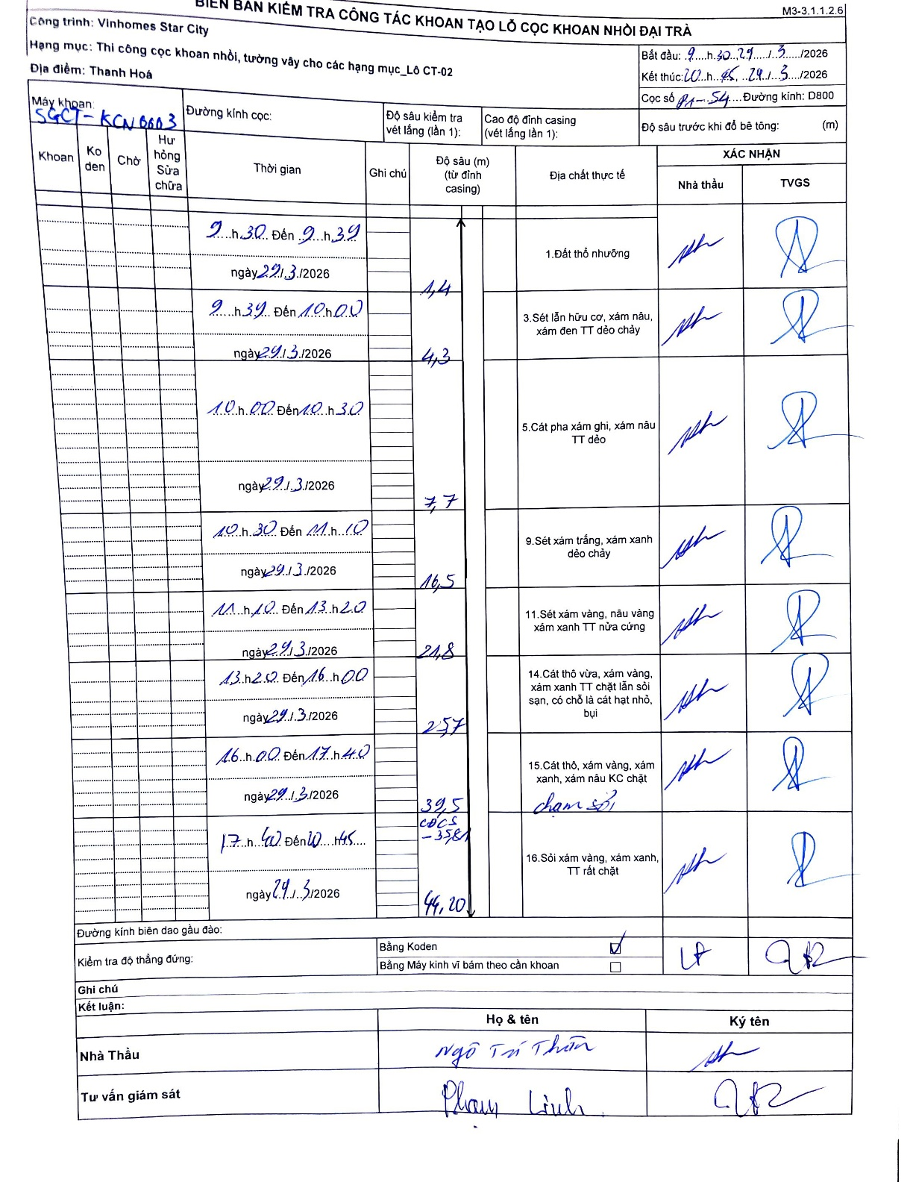
Dự án | Star City Thanh Hóa
Hạng mục | Thi công cọc khoan nhồi, tường vây cho các hạng mục_Lô CT-02
Tên bộ phận | Thi công cọc khoan nhồi
Số hiệu cọc | P1-54
Tên Máy khoan | SGCT-KCN0003
Đường kính | D800
Bắt đầu thi công | 09:30 29/03/2026
Kết thúc thi công | 20:45 29/03/2026

Địa chất TT | Đường kính | Mô tả lớp thiết kế | Từ (h) | Đến (h) | Cao độ từ | Cao độ đến | T.Gian (h) | Dài (m) | V (m/h) | Ghi chú
1.Đất thổ nhưỡng | D800 | Đất thổ nhưỡng | 09:30 29/03/2026 | 09:39 29/03/2026 | 0 | -4.4 | 0.15 | 4.4 | 29.33
2 | D800 | Sét lẫn hữu cơ, xám nâu, xám đen TT dẻo chảy | 09:39 29/03/2026 | 10:00 29/03/2026 | -4.4 | -7.7 | 0.35 | 3.3 | 9.43
3 | D800 | Cát pha xám ghi, xám nâu TT dẻo | 10:00 29/03/2026 | 10:30 29/03/2026 | -7.7 | -16.5 | 0.5 | 8.8 | 17.6
4 | D800 | Sét xám trắng, xám xanh dẻo chảy | 10:30 29/03/2026 | 11:10 29/03/2026 | -16.5 | -21.8 | 0.67 | 5.3 | 7.95
5 | D800 | Sét xám vàng, nâu vàng xám xanh TT nửa cứng | 11:10 29/03/2026 | 13:20 29/03/2026 | -21.8 | -25.7 | 2.17 | 3.9 | 1.8
6 | D800 | Cát thô vừa, xám vàng, xám xanh TT chặt lẫn sỏi sạn, có chỗ là cát hạt nhỏ, bụi | 13:20 29/03/2026 | 16:00 29/03/2026 | -25.7 | -39.5 | 2.67 | 13.8 | 5.18
7 | D800 | Cát thô, xám vàng, xám xanh, xám nâu KC chặt | 16:00 29/03/2026 | 17:40 29/03/2026 | -39.5 | -44.2 | 1.67 | 4.7 | 2.82 | chạm sỏi
8 | D800 | Sỏi xám vàng, xám xanh, TT rất chặt | 17:40 29/03/2026 | 20:45 29/03/2026 | -44.2 | -44.2 | 3.08 | 0 | 0

ẢNH BIÊN BẢN GỐC

